50_9
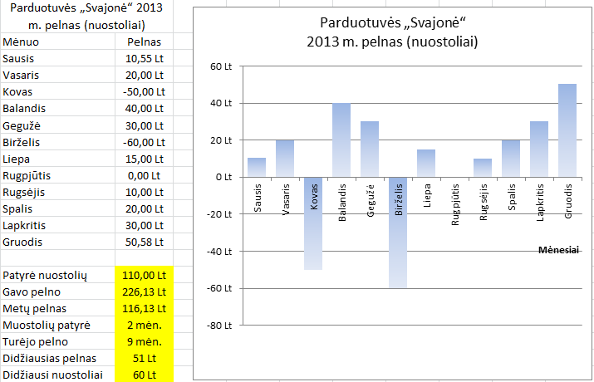
Parduotuvės „Svajonė“ 2013 m. pelnas (nuostoliai) |  | Įrašykite reikiamas formules ir įterpkite diagramą, bei ją sutvarkykite pagal pavyzdį
Mėnuo | Pelnas
Sausis | 10.55 Lt
 | 20.00 Lt
 | -50.00 Lt
 | 40.00 Lt
 | 30.00 Lt
 | -60.00 Lt
 | 15.00 Lt
 | 0.00 Lt
 | 10.00 Lt
 | 20.00 Lt
 | 30.00 Lt
Gruodis | 50.58 Lt

Patyrė nuostolių
Gavo pelno
Metų pelnas
Muostolių patyrė
Turėjo pelno
Didžiausias pelnas
Didžiausi nuostoliai

